Plan1
RESTRIÇÕES DE INTEGRIDADE | RESTRIÇÕES DE INTEGRIDADE
O que é Integridade de Dados? | Integridade dos Dados tem a ver com a autenticidade dos dados, o quanto eles conseguem ser verdadeiros, a sua resistência à auterações e a sua precisão. Os dados são os elementos mais preciosos de um Banco de Dados, eles não podem ser facilmente deletáveis, nem imprecisos. Para atingir esse grau de Integridade é necessário criar restrições no Banco de Dados que evitem que imprecisão dos dados, essas restrições é o que nós conhecemos por Restrições de Integridade.
Quais são dos tipos de Restrições de Integridade existentes usados nos Bancos de Dados? | Os tipos de Restrição de Integridade mais utilizados em Bancos de Dados são: - Integridade Referencial; - Integridade de Domínio; - Integridade de Vazio; - Integridade de Chave; - Integridade Definida por Usuário;
O que é a Restrição de Integridade de Domínio? | A Restrição de Integridade de Domínio se refere a restrições existentes nos campos de domínio dos atributos de uma determinada Entidade. Por exemplo, imagine um atributo "preço" numa determinada Entidade, todos os campos que estiverem sobre o seu domínio deverão estar restritos a aceitar somentes dados do tipo numérico, dados do tipo caracter não podem ser aceitos.
Que fatores devem ser levados em consideração ao atribuir restrições a uma Integridade de Domínio? | Os fatores que devem ser levados em consideração ao atribuir restrições a uma Integridade de Domínio são: - Qual o tipo de dados devem ser aceitos nos campos? - Qual será a Representação Externa dos dados? (Ou seja, como eles deverão aparecer para os leitores do Banco de Dados?) - A presença ou ausência do dado no campo é relevante? - Qual deve ser o intervalo de valores no domínio? - Os campos aceitarão valores discretos? (Ou seja, outros tipos de dados)
O que é a Restrição de Integridade Referencial? | A Integridade Referencial tem a ver com a integridade das colunas de relacionamentos entre as tabelas, que são as colunas de Chave-Estrangeiras dentro das tabelas. A Integridade Referencial preza que os dados existentes numa coluna que referencia à outra coluna em outra Tabela sejam os mesmos, eles não podem ter diferenças, caso contrário a integridade dos dados seria quebrada. Por exemplo, imagine a confusão que seria caso a nossa tabela "vendas" indicasse que um determinado produto existe na tabela "produto", mas na verdade o produto foi vendido e por falta de restrição de Integridade Referencial a tabela "vendas" não foi auterada, isso causaria um grande transtorno.
Ilustre o uso de restrição de Integridade Referencial? | 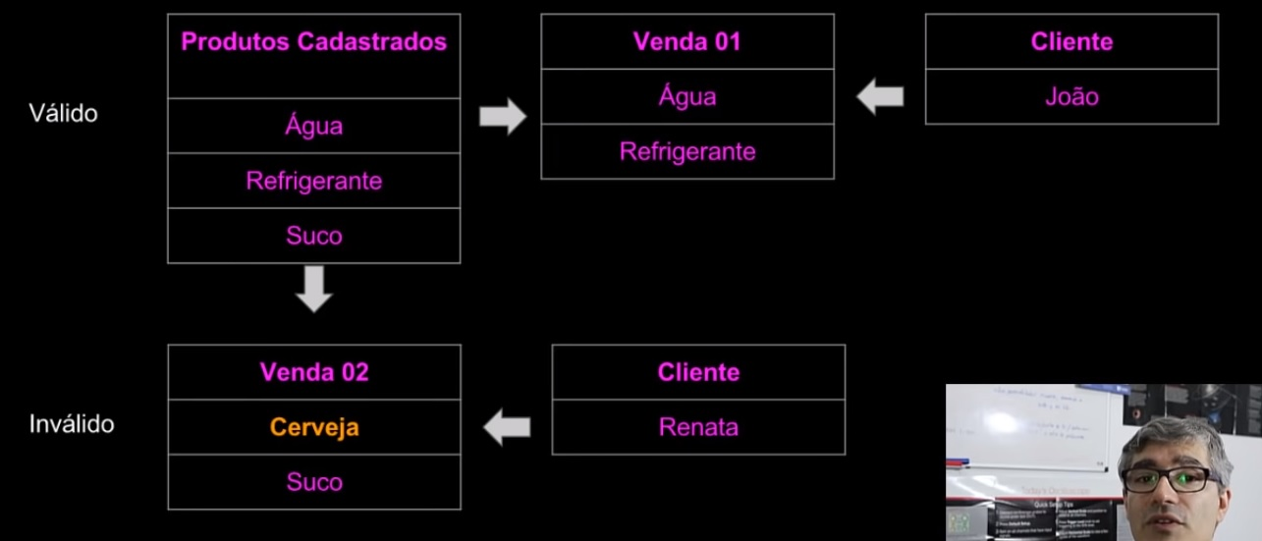
Qual a relevância da Atualização e Exclusão na Integridade Referencial? | Como a Integridade Referencial vai lidar com dados existentes em mais de uma tabela relacionada com a outra, a atualização de dados e exclusão é de total relevância para que a integridade dos dados possa ser mantida. Qualquer dado excluído em uma tabela precisa ser excluído também na outra, e qualquer dado atualizado em uma tabela também precisa ser atualizado na outra. Existem ferramentas nos SGBDs que permitem que atualizações e exclusões de uma tabela para a outra sejam feitas automáticamente, esse efeito é conhecido como Propagação em Cascata.
O que é a Restrição de Integridade em Vazio? | A Integridade em Vazio é usada para colunas onde a obrigatoriedade de preencher o campo de um determinado atributo é opcional. Ou seja, para o cliente tanto faz se esse campo é preenchido ou não, como um campo "telefone" por exemplo, a grande maioria das pessoas hoje não possuem telefone, a maioria usa celular, portanto, se o cliente aceitar esse campo pode ser atribuído com Integridade em vazio. É importante lembrar que um campo de Integridade em Vazio nunca deve ser usado como campo de Chave-Primária. Os campos em vazio sempre recebem o valor "Null", que significa "Sem valor", eles não recebem o valor "0", pois zero também é valor.
Que problemas podem ser gerados nos campos com Integridade em Vazio? | Como os campos com integridade em vazio recebem o valor "NULL", isso pode acabar acarretando em alguns problemas dependendo do SGBD utilizado, alguns SGBDs podem gerar alertas como: - O Valor da coluna NÃO É APROPRIADO; - O Valor NÃO FOI INSERIDO; - O Valor é DESCONHECIDO; Por isso devemos tomar cuidado ao usar campos Nulos nas nossas tabelas, temos que ter certeza de que eles não vao interferir na gestão do nosso Banco de Dados.
Ilustre o uso de restrição de Integridade em Vazio
RESTRIÇÕES DE INTEGRIDADE | RESTRIÇÕES DE INTEGRIDADE
O que é a Restrição de Integridade de Chave? | A restrição de Integridade de Chave se refere as retrições existentes nas nos campos de Chave-Primárias. Nos campos de Chave-Primárias nós restringimos cada campo a não aceitar nenhum valor que já exista na sua coluna. Além do fato de que nas colunas de Chave-Primária nenhum valor pode ficar "NULL", todos devem ser preenchidos. Devemos criá-las de uma maneira que, se o usuário tentar repetir um dado já existente na coluna ou tentar deixar uma ocorrência com o valor de Chave-Primária em vazio, ele não consiga fazer isso.
O que é a Restrição de Integridade Definida por Usuário? | A retrição de Integridade Definida por Usuário é um tipo de restrição criada pelo próprio cliente, por exemplo "quero que uma determinada coluna só aceite valores com no máximo 5 caracteres", ou "quero que todos os valores atribuídos antes sejam somados por 5" e assim por diante.

